1677022(ผิด)
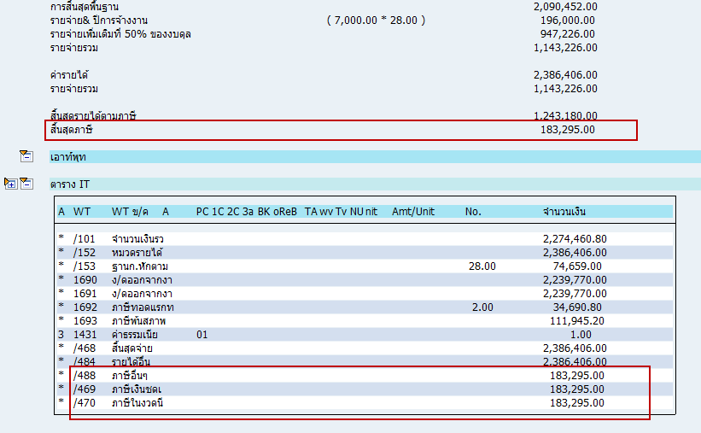
รหัส : 1677022 | บำเหน็จ
1) การคิดภาษีออกให้ทอดแรก WT1692
เงินได้พิเศษ WT1607 ตท.พิเศษ-MSP(ออกภาษีให้) |  |  |  | 2,239,770.00

ค่าลดหย่อน
ค่าใช้จ่ายส่วนแรก |  | ( 7,000.00 * 28.00 ) |  | 196,000.00 | 28.00 |  | เงินได้พิเศษ |  | ภาษีออกให้
ค่าใช้จ่ายส่วนที่สอง |  |  |  | 947,226.00 |  |  | 2,239,770.00 |  | 34,690.80
 |  |  |  |  |  |  | 146,636.00 |  | 111,945.20
 |  |  |  |  |  |  | 2,386,406.00 |  | 146,636.00

 |  |  |  |  |  |  | เงินเดือนเฉลี่ย * จน.ปี
 |  |  |  |  |  |  | 74,659.00
รวมลดหย่อนทั้งหมด |  |  |  | 1,143,226.00 |  |  | 28.00
 |  |  |  |  |  |  | 2,090,452.00
เงินได้สุทธิ |  |  |  | 1,096,544.00

เงินได้สุทธิต่ำสุด | เงินได้สุทธิสูงสุด | อัตราภาษี | รายได้แต่ละขั้น | ภาษี
0.00 | 150,000.00 | 5.00% | 150,000.00 | 7,500.00
150,001.00 | 300,000.00 | 5.00% | 150,000.00 | 7,500.00
300,001.00 | 500,000.00 | 10.00% | 200,000.00 | 20,000.00
500,001.00 | 750,000.00 | 15.00% | 250,000.00 | 37,500.00
750,001.00 | 1,000,000.00 | 20.00% | 250,000.00 | 50,000.00
1,000,001.00 | 2,000,000.00 | 25.00% | 96,544.00 | 24,136.00
2,000,001.00 | 4,000,000.00 | 30.00% | -903,456.00 | 0.00
5,000,001.00 |  | 35.00% | FALSE | 0.00
ภาษีทั้งปี |  |  |  | 146,636.00
ภาษีต่อเดือน |  |  |  | 146,636.00

รวมภาษีทั้งหมด |  |  |  | 146,636.00

 |  | หักภาษีด้วย WT 1693 ภาษีพ้นสภาพ |  | 111,945.20 |  | (WT 1693 มาจาก WT1604 ภาษีทอดแรก-เงินบำเหน็จ ของการจ่ายนอกรอบ 18.10.2016 - การจ่ายโบนัส)
 |  | WT1692 |  | 34,690.80

2) การคำนวณภาษีออกจากงาน /469
เงินได้พิเศษ |  |  |  | 2,386,406.00

ค่าลดหย่อน
ค่าใช้จ่ายส่วนแรก |  | ( 7,000.00 * 28.00 ) |  | 196,000.00 | 28.00 |  |  | เงินได้ออกจากงาน
ค่าใช้จ่ายส่วนที่สอง |  |  |  | 947,226.00 |  |  | 1607 ตท.พิเศษ-MSP(ออกภาษีให้) | 2,239,770.00
 |  |  |  |  |  |  | 1692 ภาษีทอดแรก | 34,690.80
 |  |  |  |  |  |  | 1693 ภาษีพ้นสภาพ | 111,945.20
 |  |  |  |  |  |  |  | 2,386,406.00

 |  |  |  |  |  |  |  | เงินเดือนเฉลี่ย * จน.ปี
รวมลดหย่อนทั้งหมด |  |  |  | 1,143,226.00 |  |  |  | 74,659.00
 |  |  |  |  |  |  |  | 28.00
เงินได้สุทธิ |  |  |  | 1,243,180.00 |  |  |  | 2,090,452.00

เงินได้สุทธิต่ำสุด | เงินได้สุทธิสูงสุด | อัตราภาษี | รายได้แต่ละขั้น | ภาษี
0.00 | 150,000.00 | 5.00% | 150,000.00 | 7,500.00
150,001.00 | 300,000.00 | 5.00% | 150,000.00 | 7,500.00
300,001.00 | 500,000.00 | 10.00% | 200,000.00 | 20,000.00 |  |  |  | 2,386,406.00
500,001.00 | 750,000.00 | 15.00% | 250,000.00 | 37,500.00 |  |  |  | 0.00
750,001.00 | 1,000,000.00 | 20.00% | 250,000.00 | 50,000.00
1,000,001.00 | 2,000,000.00 | 25.00% | 243,180.00 | 60,795.00
2,000,001.00 | 4,000,000.00 | 30.00% | -756,820.00 | 0.00
5,000,001.00 |  | 35.00% | FALSE | 0.00
ภาษีทั้งปี |  |  |  | 183,295.00
ภาษีต่อเดือน |  |  |  | 183,295.00

รวมภาษีทั้งหมด /469 |  |  |  | 183,295.00

 | หักภาษีด้วย WT /469 ภาษีเงินชดเชยการเลิกจ้าง |  |  | 137,292.80 |  | (หักเงินด้วย WT /469 ภาษีเงินชดเชยการเลิกจ้าง ของการจ่ายนอกรอบ 18.10.2016 - การจ่ายโบนัส)
 |  | เหลือ /469 งวดปัจจุบัน |  | 46,002.20

